Закупка cronier-mac
Фото | Наименование | Цена | Кол-во | Сумма
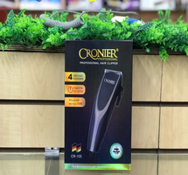 | CR-105 | 600.00 | 1 | 600.00
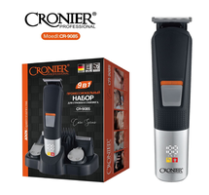 | CR-9085 | 900.00 | 1 | 900.00
 | CR-123 | 1,100.00 | 3 | 3,300.00
 | CR-9096 | 550.00 | 1 | 550.00
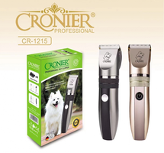 | CR-1215 | 300.00 | 1 | 300.00
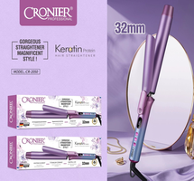 | CR-2050 | 750.00 | 1 | 750.00
 | CR-960 | 450.00 | 1 | 450.00
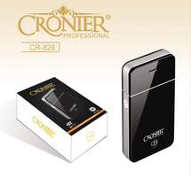 | CR-826 | 300.00 | 3 | 900.00
 | KC-3302 | 1,700.00 | 2 | 3,400.00
 | CR-9095 | 450.00 | 1 | 450.00
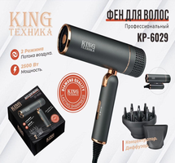 | KP-6029 | 1,150.00 | 1 | 1,150.00
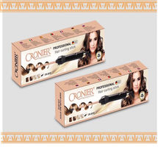 | CR-2018 | 700.00 | 1 | 700.00
Итого: 12 позиций |  |  | 17 | 13,450.00

